상품제안서
[에스모도] 20W 고속충전 도킹형 보조배터리 (C타입/8핀)-[인쇄무료] | 상품코드: F24912

 |  |  |  |  |  |  | 02-412-0044 | www.easy1.co.kr
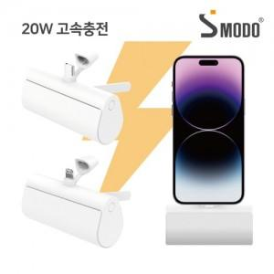

【상세/제작정보】

【인쇄/포장옵션】 | 레이저, 풀칼라 / 포장지포장

【공급단가】 | 수량 | 100~ | 300~ | 500~ | 1,000~ | 3,000~
*VAT별도 | c타입 | 9,270원 | 9,110원 | 8,880원 | 8,730원 | 8,500원
 | 8핀 | 9,600원 | 9,440원 | 9,200원 | 9,040원 | 8,800원

【상품 URL】 | http://www.easy1.co.kr/src/goods_detail.php?gdno=24912

